상품제안서
파카 아이엠 프리미엄볼펜 | 상품코드: F03530

 |  |  |  |  |  | 02-412-0044 | www.easy1.co.kr
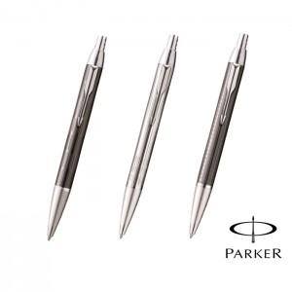 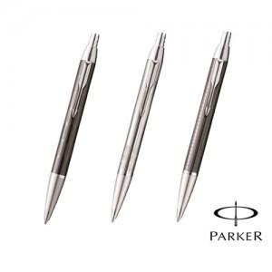

【상세/제작정보】

【인쇄/포장옵션】 | 레이저 / 포장지포장

【공급단가】 | 수량 | 50~ | 300~ | 1,000~ | 2,000~
*VAT별도 | 단가 | 40,840원 | 39,330원 | 37,810원 | 36,300원

【상품 URL】 | http://www.easy1.co.kr/src/goods_detail.php?gdno=3530

